List1
 |  |  | Strana: 1

TECHNICKÁ SPECIFIKACE
“NÁKUP ZAHRADNÍCH HERNÍCH PRVKŮ“

č.1
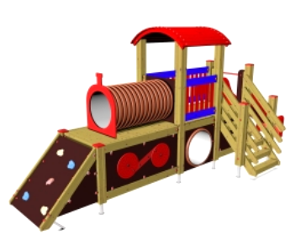 HERNÍ SESTAVA - vlak krátký |  | Splnění požadavku (nehodící se škrtněte)
Požadavek zadavatele
Počet kusů | 1 | ANO | NE
Charakter výdaje: | Investiční | ANO | NE
Stav: | nový | ANO | NE
Typ: | Venkovní | ANO | NE
Záruční doba: | Minimálně 24 měsíců | ANO | NE
Výška: | Do 4 m (vrchol věže) | ANO | NE
Šířka: | Max. 3 m | ANO | NE
Délka: | Max. 6,5 m | ANO | NE
Maximální výška pádu: | Do 1 m | ANO | NE
Barva: | Kombinace min. 3 barev (např. červená, modrá, žlutá) | ANO | NE
Konstrukce: | Dřevěná konstrukce s konstrukčními hranoly min.10x10 cm, stabilně ukotvená, případně ocelové (kotvící) prvky odolné vůči korozi, lana s vnitřním ocelovým jádrem s potahem | ANO | NE
Bezpečnostní prvky: | Madla, bariéry, zabezpečené hrany | ANO | NE
Spojovací materiál: | Odolný proti klimatickým změnám a proti korozi | ANO | NE
Hrací prvky sestavy: | Minimálně: Herní sestava ve tvaru mašinky: 1 věž se střechou, kovové bariéry, kolmý žebřík, , prolézecí tunel, , šikmý výlez s nášlapy , rovná stoupací plocha, | ANO | NE
Dopadová plocha: | Požadujeme pryže před dopadové a nástupní plochy (zahrnuto v ceně) | ANO | NE
Věk: | Od 3 let dítěte (MŠ) | ANO | NE
Další požadavky: | Doprava na místo určení, montáž | ANO | NE
Umístění: | MŠ Mládežnická 862/6, Karlovy Vary | 1 ks

Cenová nabídka (včetně dopadových ploch, dopravy a montáže):
Jednotková cena bez DPH

List2
č.2
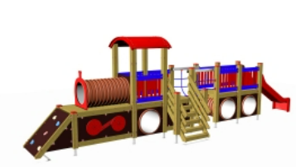 HERNÍ SESTAVA - vlak dlouhý |  | Splnění požadavku (nehodící se škrtněte)
Požadavek zadavatele
Počet kusů | 1 | ANO | NE
Charakter výdaje: | Investiční | ANO | NE
Stav: | nový | ANO | NE
Typ: | Venkovní | ANO | NE
Záruční doba: | Minimálně 24 měsíců | ANO | NE
Výška: | Do 4 m (vrchol věže) | ANO | NE
Šířka: | Max. 3 m | ANO | NE
Délka: | Max. 9,5 m | ANO | NE
Maximální výška pádu: | Do 1 m | ANO | NE
Barva: | Kombinace min. 3 barev (např. červená, modrá, žlutá) | ANO | NE
Konstrukce: | Dřevěná konstrukce s konstrukčními hranoly min.10x10 cm, stabilně ukotvená, případně ocelové (kotvící) prvky odolné vůči korozi, lana s vnitřním ocelovým jádrem s potahem, skluzavka plast | ANO | NE
Bezpečnostní prvky: | Madla, bariéry, zabezpečené hrany | ANO | NE
Spojovací materiál: | Odolný proti klimatickým změnám a proti korozi | ANO | NE
Hrací prvky sestavy: | Minimálně: Herní sestava ve tvaru mašinky: 1 věž se střechou, kovové bariéry, kolmý žebřík, , 2-3x prolézecí tunel, , šikmý výlez s nášlapy , rovná stoupací plocha, skluzavka | ANO | NE
Dopadová plocha: | Požadujeme pryže před dopadové a nástupní plochy (zahrnuto v ceně) | ANO | NE
Věk: | Od 3 let dítěte (MŠ) | ANO | NE
Další požadavky: | Doprava na místo určení, montáž | ANO | NE
Umístění: | MŠ Kpt. Jaroše 141/6, Karlovy Vary | 1 ks

Cenová nabídka (včetně dopadových ploch, dopravy a montáže):
Jednotková cena bez DPH

List3
č.3
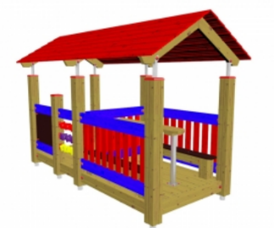 ALTÁN s lavicemi a hernímim prvky |  | Splnění požadavku (nehodící se škrtněte)
Požadavek zadavatele
Počet kusů | 4 | ANO | NE
Charakter výdaje: | Investiční | ANO | NE
Stav: | nový | ANO | NE
Typ: | Venkovní | ANO | NE
Záruční doba: | Minimálně 24 měsíců | ANO | NE
Výška: | Do 3 m | ANO | NE
Šířka: | Max. 2 m | ANO | NE
Délka: | Max. 3 m | ANO | NE
Maximální výška pádu: | Do 1 m | ANO | NE
Barva: | Kombinace min. 3 barev (např. červená, modrá, žlutá) | ANO | NE
Konstrukce: | Dřevěná konstrukce tvořená masivními hranoly min. 12x12cm, stabilní ukotvení k betonu; podlážka dřevěná nebo pryžová, nátěry lazura určená pro venkovní prostřední, chránící dřevo před UV zářením, dřevokaznými houbami a dřevokazným hmyzem. | ANO | NE
Střecha | materiál : HPL desky | ANO | NE
Bezpečnostní prvky: | Madla, bariéry, zabezpečené hrany | ANO | NE
Spojovací materiál: | Odolný proti klimatickým změnám a proti korozi | ANO | NE
Prvky sestavy: | Minimálně: 2 herní prvky - tabule apod, uvnitř 2 lavice a stolek mezi lavicemi, oplocení min kolem lavic | ANO | NE
Dopadová plocha: | není požadována | ANO | NE
Věk: | Od 3 let dítěte (MŠ) | ANO | NE
Další požadavky: | Doprava na místo určení, montáž | ANO | NE
Umístění: | MŠ Mládežnická 862/6, Karlovy Vary | 2 ks
 | MŠ Krušnohorská 740/16, Karlovy Vary | 2 ks

Cenová nabídka (včetně dopravy a montáže):
Jednotková cena bez DPH

List4
č.4
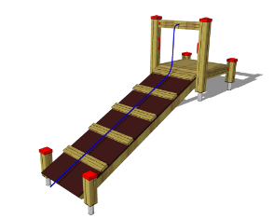 ŠPLHACÍ LEZECKÁ STĚNA s lanem |  | Splnění požadavku (nehodící se škrtněte)
Požadavek zadavatele
Počet kusů | 2 | ANO | NE
Charakter výdaje: | Investiční | ANO | NE
Stav: | nový | ANO | NE
Typ: | Venkovní | ANO | NE
Záruční doba: | Minimálně 24 měsíců | ANO | NE
Výška: | Do 1,2 m (vrchol věže) | ANO | NE
Šířka: | Max. 1,2 m | ANO | NE
Délka: | Max. 3 m | ANO | NE
Maximální výška pádu: | Do 1 m | ANO | NE
Barva: | Kombinace min. 3 barev (např. červená, modrá, žlutá) | ANO | NE
Konstrukce: | Hliníková konstrukce (tloušťka min. 3mm) s povrchovou úpravou elox, stabilně ukotvená, případně ocelové (kotvící) prvky odolné vůči korozi, lana s vnitřním ocelovým jádrem s potahem, herní plocha - HPL desky, | ANO | NE
Bezpečnostní prvky: | Madla, bariéry, zabezpečené hrany | ANO | NE
Spojovací materiál: | Odolný proti klimatickým změnám a proti korozi | ANO | NE
Hrací prvky sestavy: | jedna lezecká stěna s úchytnými madly a lanem, druhá lezecká stěna s podpůrnými stoupacími příčkami | ANO | NE
Dopadová plocha: | Požadujeme pryže před dopadové a nástupní plochy (zahrnuto v ceně) | ANO | NE
Věk: | Od 3 let dítěte (MŠ) | ANO | NE
Další požadavky: | Doprava na místo určení, montáž | ANO | NE
Umístění: | MŠ Mládežnická 862/6, Karlovy Vary | 2 ks

Cenová nabídka (včetně dopadových ploch, dopravy a montáže):
Jednotková cena bez DPH

List5
č.5
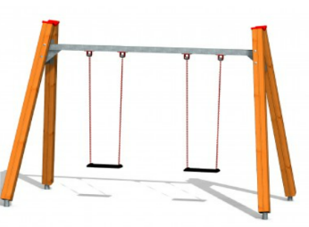 HOUPAČKA ZÁVĚSNÁ 2-místná |  | Splnění požadavku (nehodící se škrtněte)
Požadavek zadavatele
Počet kusů | 1 | ANO | NE
Charakter výdaje: | Investiční | ANO | NE
Stav: | nový | ANO | NE
Typ: | Venkovní | ANO | NE
Záruční doba: | Minimálně 24 měsíců | ANO | NE
Výška: | Do 4 m (vrchol věže) | ANO | NE
Šířka: | Max. 3 m | ANO | NE
Délka: | Max. 6,5 m | ANO | NE
Maximální výška pádu: | Do 1 m | ANO | NE
Konstrukce: | Hliníková konstrukce (tloušťka min. 3mm) s povrchovou úpravou elox, lana s vnitřním ocelovým jádrem s potahem, sedáky HPL desky, | ANO | NE
Bezpečnostní prvky: | Zabezpečené hrany | ANO | NE
Spojovací materiál: | Odolný proti klimatickým změnám a proti korozi | ANO | NE
Hrací prvky sestavy: | Dvě závěsná houpadla. | ANO | NE
Dopadová plocha: | Požadujeme pryže/zatravňovací rohože pod houpadlo (zahrnuto v ceně) | ANO | NE
Věk: | Od 3 let dítěte (MŠ) | ANO | NE
Další požadavky: | Doprava na místo určení, montáž | ANO | NE
Umístění: | MŠ Krušnohorská 740/16, Karlovy Vary | 1 ks

Cenová nabídka (včetně dopadových ploch, dopravy a montáže):
Jednotková cena bez DPH

